цены
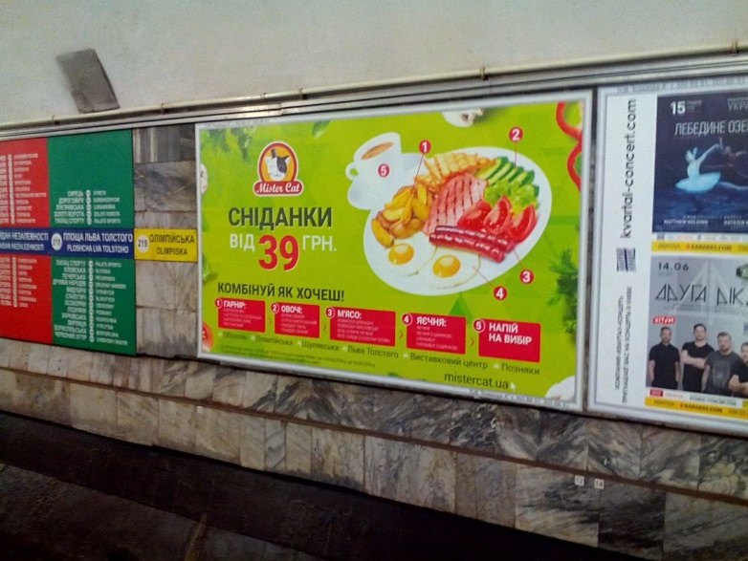
Название станции | Тип конструкции | Формат, м | Направление | места | Прайс аренда с НДС | Акционная Цена за аренду/мес с НДС | Монтаж/ демонтаж НДС | Печать с НДС | Общая стоимость с НДС | Акционная цена за все с НДС
Если размещение начинается не позже 23.07.2018 с правом пролонгации
Оболонь | путевая стена | 3х2 | Г.Днепра | 1.41 | 6400 | 4800 | 1300 | 1000 | 8700 | 7100
Петровка | путевая стена | 3х2 | Г.Днепра | 9 | 7850 | 5887.5 | 1300 | 1000 | 10150 | 8187.5
Контрактовая пл. | путевая стена | 3х2 | Г.Днепра / Выст.центр | 9//2 | 6400 | 4800 | 1300 | 1000 | 8700 | 7100
Олимпийская | путевая стена | 3х1,8 | Г.Днепра / Выст.центр | 2//29 | 5400 | 4050 | 1300 | 1000 | 7700 | 6350
Дворец Украина | путевая стена | 3х1,8 | Г.Днепра / Выст.центр | 30/ 21 | 4400 | 3300 | 1300 | 1000 | 6700 | 5600
Демеевская | путевая стена | 3х1,8 | Г.Днепра | 4 | 5400 | 4050 | 1300 | 1000 | 7700 | 6350
Голосеевская | путевая стена | 3х1,8 | Г.Днепра / Выст.центр | 26//1 | 4400 | 3300 | 1300 | 1000 | 6700 | 5600
Васильковская | путевая стена | 3х1,3 | Выст.центр | 29 | 4400 | 3300 | 1300 | 1000 | 6700 | 5600
Выст.центр | путевая стена | 3х2 | Теремки | 17 | 5400 | 4050 | 1300 | 1000 | 7700 | 6350
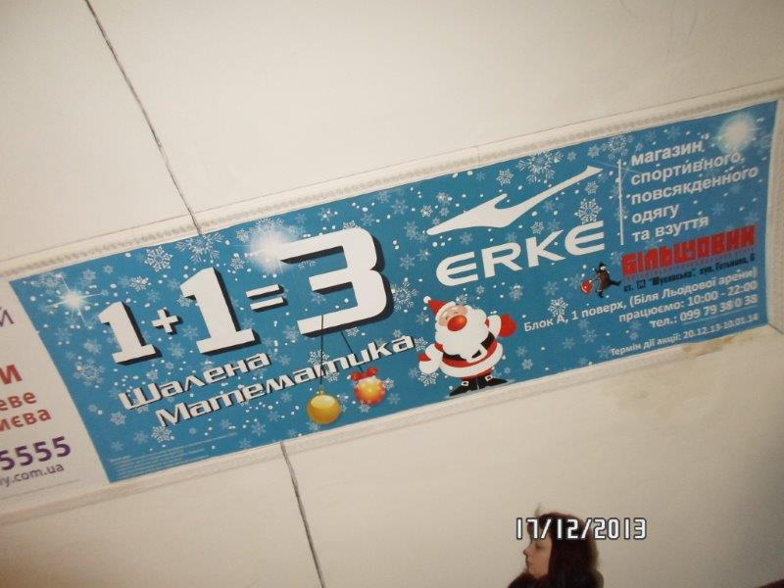
Харьковская | путевая стена | 3х2 | Бориспольская | 15 | 7850 | 5887.5 | 1300 | 1000 | 10150 | 8187.5
Осокорки | путевая стена | 3х1,8 | Бориспольская | 5 | 5400 | 4050 | 1300 | 1000 | 7700 | 6350
Лукьяновская | путевая стена | 3,3х1,65 | Сырец | 3, 9 | 6120 | 4590 | 1300 | 1000 | 8420 | 6890
З.Ворота (вых.в гор) | эскалатоные своды | 2,85*1,12 | спуск/подъем | 37+38 | 4700 | 3525 | 1500 | 900 | 7100 | 5925
Лукьяновская | эскалатоные своды | 2,85*1,12 | спуск/подъем | 35+36 | 5300 | 3975 | 1500 | 900 | 7700 | 6375
Печерская | эскалатоные своды | 2,85*1,12 | спуск/подъем | 3+4 | 4700 | 3525 | 1500 | 900 | 7100 | 5925
Л.Толстого | эскалатоные своды | 3*1 | спуск/подъем | 50+49 | 5800 | 4350 | 1500 | 900 | 8200 | 6750
Л.Толстого | эскалатоные своды | 2*1 | спуск/подъем | 1+2 | 4700 | 3525 | 1500 | 900 | 7100 | 5925
Майдан незалежности | эскалатоные своды | 3*1 | спуск/подъем | 5+6, 67+68 | 5800 | 4350 | 1500 | 900 | 8200 | 6750
Прокат рекламы с 10.07-31.07.18 (22дня)
Театральная | путевая стена | 3х2 | Академгородок | 37 | 6400 | 3200 | 1300 | 1000 | 8700 | 5500
Контрактовая пл. | путевая стена | 3х2 | Г.Днепра | 5 | 6400 | 3200 | 1300 | 1000 | 8700 | 5500
Олимпийская | путевая стена | 3х1,8 | Выст.центр | 27 | 5400 | 2700 | 1300 | 1000 | 7700 | 5000

*скидка предоставляется только на прокат, пролонгация - согласно прайса

Цены указаны с учетом НДС

